complains_report_09_08_2018 (1)
 |  |  | 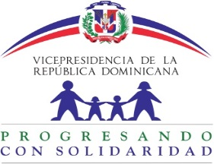
Informe trimestral de Reclamaciones del Sistema 311 Abril-Junio 2018
Tipo | Caso | Estado | Institución | Denunciante | Asignado | Creado | Actualizado
Reclamaciones | Q2018050109096 | Cerrado | Progresando con Solidaridad | Idania yoanny Pérez cuevas | Nairobi De Los Angeles Howley | 5/1/18 | 5/10/18
Reclamaciones | Q2018050109095 | Cerrado | Progresando con Solidaridad | Idania yoanny Pérez cuevas | Nairobi De Los Angeles Howley | 5/1/18 | 5/2/18
Reclamaciones | Q2018042409056 | Cerrado | Progresando con Solidaridad | MARIA NATIVIDAD ROSARIO RODRIGUEZ | Nairobi De Los Angeles Howley | 4/24/18 | 4/25/18
Reclamaciones | Q2018042309043 | Cerrado | Progresando con Solidaridad | SALVADOR MINYETY | Nairobi De Los Angeles Howley | 4/23/18 | 4/25/18

